Накладная-№3
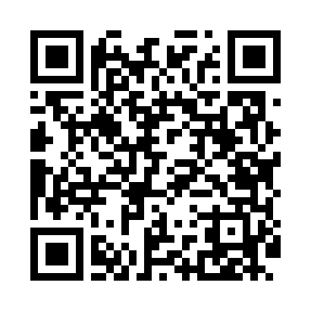
Номер товарно-транспортной накладной: |  |  | Торговый представитель: Karimov Amirjon
Поставщик: Toshkent falcon fly 2 |  |  | Телефон торгового представителя: +998915200523
Дата отгрузки: 15.11.2025 |  |  | Контрагент: """" Klient
Дата консигнации: |  |  | Адрес:
Доставщик: |  |  | Телефон:
Телефон доставщика:
Время заказа: 15.11.2025 10:04:43
№ | Штрих-код | Название товаров (работ,услуг) | Количество | Количество в кейсе | Цена | Сумма
 |  |  | 27 |  |  | 80.4
1 | 6665202015630 | Тарелка керамическая 10"dinner plate DB-20-52 | 6 | 6 шт. | 3.50 | 21
2 | 6665202015654 | Тарелка керамическая 8"dessert platе DB-20-53 | 6 | 6 шт. | 2.50 | 15
3 | 6665202015661 | Керамикали коса 6"bowl DB-20-54 | 6 | 6 шт. | 2.20 | 13.20
4 | 2018803477422 | Керамическая Чашка с Тарелкой cup&saucer 220m l DB-20-56 | 6 | 6 шт. | 2.90 | 17.40
5 | None | Керамический чайник DB-20-68 | 1 | 1 шт. | 6 | 6
6 | None | Тарелка керамические B24-D3323 CZT04-122 XP-1 3-134 | 2 | 2 шт. | 3.90 | 7.80
Итого: 80.4$|->UZS: 1,005,000.00

